상품제안서
휴대용 셀프 여행용 디지털 손저울(줄자내장) | 상품코드: F01883

 |  |  |  |  |  |  | 02-412-0044 | www.easy1.co.kr
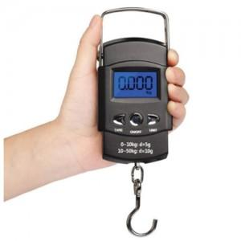

【상세/제작정보】

【인쇄/포장옵션】 | 실크 / 포장지포장

【공급단가】 | 수량 | 100~ | 300~ | 500~ | 1,000~ | 3,000~
*VAT별도 | 단가 | 12,540원 | 12,090원 | 11,640원 | 11,200원 | 10,750원

【상품 URL】 | https://dev.easy1.co.kr:443/src/goods_detail.php?gdno=1883

